Outline
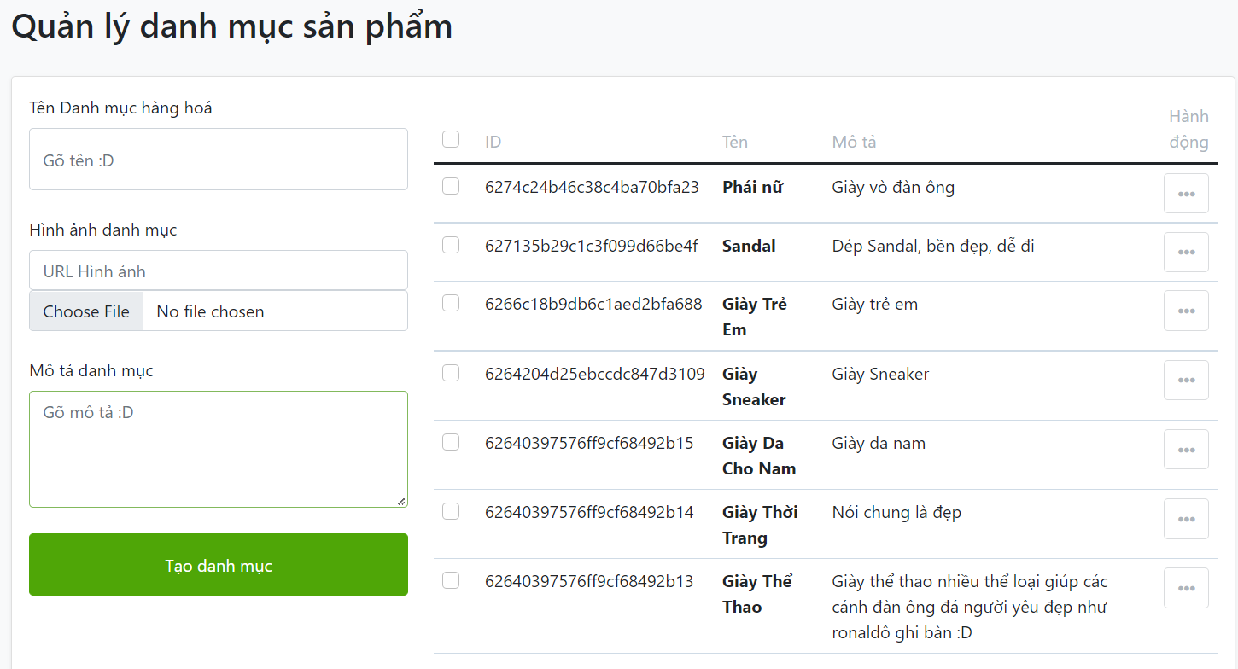
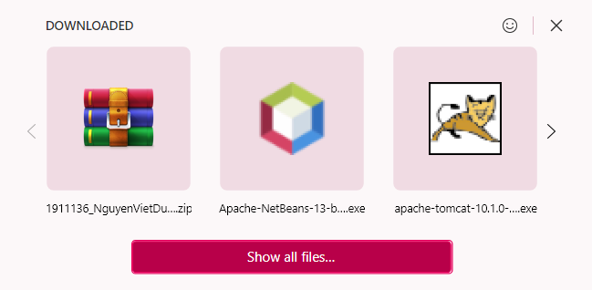
Program Outline
Outline Screen | Ngôn ngữ lập trình
 | JavaScript
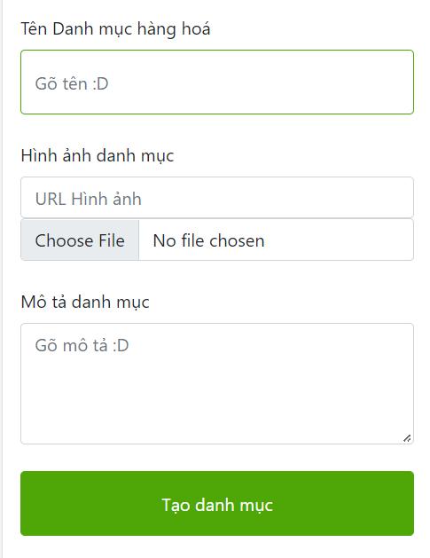
 | OutLine - Xử lý function
 | Cho phép chủ cửa hàng quản lý các danh mục sản phẩm hiện tại của mình

